상품제안서
리유저블 빨대컵 700ml | 상품코드: S22836

 |  |  |  |  |  |  | 02-713-8555 | www.synergygift.co.kr
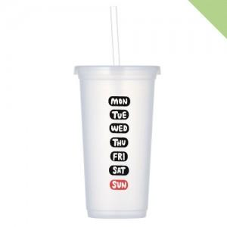

【상세/제작정보】 | <p><span style="font-size: 12pt;">제품 특성상 바디와 캡 결함이 뻑뻑할 수 있습니다.&nbsp;</span></p><p><span style="font-size: 12pt;">(전자레인지, 수세미 , 삶거나 식기세척기 사용 불가)</span></p><p><span style="font-size: 12pt;">빨대에 링 없이 출고됩니다.</span>​&nbsp;</p>

【인쇄/포장옵션】 | 실크 / 포장지포장

【공급단가】 | 수량 | 100~ | 500~ | 1,000~ | 3,000~ | 5,000~
*VAT별도 | 단가 | 2,600원 | 2,560원 | 2,500원 | 2,400원 | 2,300원

【상품 URL】 | https://www.synergygift.co.kr:443/src/goods_detail.php?gdno=22836

